상품제안서
안심생활건강세트 4호 여름(암막3단양우산+선크림+쿨타올) | 상품코드: F27233

 |  |  |  |  |  |  | 02-412-0044 | www.easy1.co.kr
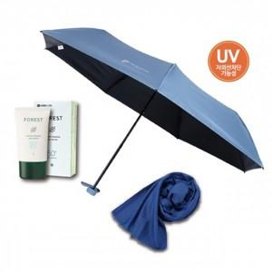

【상세/제작정보】 | 기본수량 미만 인쇄시 비용 추가. (스티커300개,지퍼백100개) 스티커 제작및 부착 비용 별도 문의.

【인쇄/포장옵션】 | 실크, 스티커 / 종이박스

【공급단가】 | 수량 | 100~ | 300~ | 500~ | 1,000~ | 3,000~
*VAT별도 | 단가 | 15,360원 | 15,100원 | 14,720원 | 14,460원 | 14,080원

【상품 URL】 | https://dev.easy1.co.kr:443/src/goods_detail.php?gdno=27233

